様式3（病院機能）
 |  |  |  |  |  | 病院名： | 大阪母子医療センター

 |  |  |  |  |  |  | 「A」項目の充足状況・・・ 108 | ／ | 108 | 100.0% |  | チェック欄に未入力なし

１ 診療体制 |  |  |  |  |  |  |  | A A' B - | ：必須 ：原則 ：望ましい ：参考 | はい：記載内容を満たしている いいえ：記載内容を満たしていない |  |  | Aの 充足 状況
 | （１）診療機能
 |  | ① 集学的治療の提供体制および標準的治療等の提供 |  |  |  |  |  |  |  |  | 通し番号 |  |  | ※印刷範囲外です。メモ書きとして使えますが、提出前には個人情報などの記載がないことをご確認ください。
 |  |  | ア | 小児がんについて、手術療法、放射線療法および薬物療法を効果的に組み合わせた集学的治療および緩和ケアを提供する体制を有するとともに、各学会の診療ガイドラインに準ずる標準的治療（以下「標準的治療」という。）等小児がん患者の状態に応じた適切な治療を提供している。 |  |  |  | A | はい | （はい／いいえ） | 8 | ✔ | ○
 |  |  |  |  | 専門とするがんについて別紙1に記載すること。 |  |  |  | 別紙1 |  | 9
 |  |  | イ | 小児がん患者の病態に応じたより適切ながん医療を提供できるよう、以下のカンファレンスをそれぞれ必要に応じて定期的に開催している。また、検討した内容については、診療録に記録の上、関係者間で共有している。 |  |  |  | A | はい | （はい／いいえ） | 10 | ✔ | ○
 |  |  |  |  | ⅰ | 個別もしくは少数の診療科の医師を主体とした日常的なカンファレンス |  | - | はい | （はい／いいえ） | 11 | ✔
 |  |  |  |  | ⅱ | 個別もしくは少数の診療科の医師に加え、看護師、薬剤師、必要に応じて公認心理師や緩和ケアチームを代表する者等を加えた、症例への対応方針を検討するカンファレンス |  | - | はい | （はい／いいえ） | 12 | ✔
 |  |  |  |  | ⅲ | 手術、放射線診断、放射線治療、薬物療法、病理診断及び緩和ケア等に携わる専門的な知識及び技能を有する医師とその他の専門を異にする医師等による、骨転移・原発不明がん・希少がんなどに関して臓器横断的に小児がん患者の診断及び治療方針等を意見交換・共有・検討・確認等するためのカンファレンス |  | - | はい | （はい／いいえ） | 13 | ✔
 |  |  |  |  | ⅳ | 臨床倫理的、社会的な問題を解決するための、具体的な事例に則した、患者支援の充実や多職種間の連携強化を目的とした院内全体の多職種によるカンファレンス |  | - | はい | （はい／いいえ） | 14 | ✔
 |  |  |  |  | ⅳのカンファレンスの開催回数（令和５年１月１日～12月31日） |  |  | - | 10 | 回 | 15 | ✔
 |  |  | ウ | 院内の他診療科や、厚生労働大臣が指定する小児がん拠点病院（以下「国小児がん拠点病院」という。）、厚生労働大臣が指定するがん診療連携拠点病院や大阪府知事が指定するがん診療拠点病院（以下「国及び府の成人がん拠点病院」という。）等、地域の医療機関と協力し、小児がん患者に対して、移行期医療や成人後の晩期合併症対応等も含めた長期フォローアップ体制を構築している。 |  |  |  | A | はい | （はい／いいえ） | 16 | ✔ | ○
 |  |  |  | 自ら病歴を確保・保存することや疾病理解、健康管理などに関した患者教育、患者啓発に努めている。 |  |  |  | A | はい | （はい／いいえ） | 17 | ✔ | ○
 |  |  |  |  | 長期フォローアップ外来（小児がん経験者の健康管理、晩期合併症の予防、疾病の早期発見・早期治療のための外来）を開設している。 |  |  | - | はい | （はい／いいえ） | 18 | ✔
 |  |  | エ | ＡＹＡ世代にあるがん患者について、国及び府の成人がん拠点病院等への紹介も含めた適切な医療を提供できる体制を構築している。 |  |  |  | A | はい | （はい／いいえ） | 19 | ✔ | ○
 |  |  | オ | 急変時等の緊急時に小児がん患者が入院できる体制を確保している。 |  |  |  | A | はい | （はい／いいえ） | 20 | ✔ | ○
 |  |  | カ | 地域のがん・生殖医療ネットワークに加入し、国の「小児・ＡＹＡ世代のがん患者等の妊孕性温存療法研究促進事業」へ参画している。 |  |  |  | A | はい | （はい／いいえ） | 21 | ✔ | ○
 |  |  |  | 対象となりうる患者および家族には必ずがん治療開始前に適切な情報提供を行い、患者等の希望も踏まえた妊よう性温存療法及びがん治療後の生殖補助医療に関する情報提供・意思決定支援を行う体制を整備している。 |  |  |  | A | はい | （はい／いいえ） | 22 | ✔ | ○
 |  |  |  | 自施設において、がん・生殖医療に関する意思決定支援を行うことができる診療従事者の配置・育成に努めている。 |  |  |  | A | はい | （はい／いいえ） | 23 | ✔ | ○
 |  |  |  |  | がんの治療に際する妊よう性温存治療を自施設で実施できる。 |  |  | - | いいえ | （はい／いいえ） | 24 | ✔
 |  |  |  |  | 生殖機能の温存の支援を行った患者数やその体制について別紙2に記載すること。 |  |  |  | 別紙２ |  | 25
 |  |  | キ | 保険適用外の免疫療法等について、治験、先進医療、臨床研究法（平成29年法律第16号）で定める特定臨床研究または再生医療等の安全性の確保等に関する法律（平成25年法律第85号）に基づき提供される再生医療等の枠組み以外の形では、実施・推奨していない。 |  |  |  | A | はい | （はい／いいえ） | 26 | ✔ | ○
 |  | ② 薬物療法の提供体制 |  |  |  |  |  |  |  |  | 27
 |  |  | 薬物療法のレジメンを審査し、組織的に管理する委員会を設置している。 |  |  |  |  | A | はい | （はい／いいえ） | 28 | ✔ | ○
 |  | ③ 緩和ケアの提供体制 |  |  |  |  |  |  |  |  | 29
 |  |  | ア | 小児がん診療に携わる全ての診療従事者により、全ての小児がん患者に対し適切な緩和ケアが提供される体制を整備している。 |  |  |  | A | はい | （はい／いいえ） | 30 | ✔ | ○
 |  |  |  | 上記を支援するために、組織上明確に位置付けられた緩和ケアチームを整備している。 |  |  |  | A | はい | （はい／いいえ） | 31 | ✔ | ○
 |  |  |  | 自施設で対応できない場合には国及び府の成人がん拠点病院等との連携体制を整備している。 (30,31がともに”はい”の場合には、”いいえ”を選択してください。) |  |  |  | - | いいえ | （はい／いいえ） | 32 | ✔
 |  |  |  |  | 緩和ケアチームの組織・体制について別紙3に記載すること。 |  |  |  | 別紙３ |  | 33
 |  |  | イ | 外来において専門的な小児の緩和ケアを提供できる体制を整備している。 |  |  |  | B | はい | （はい／いいえ） | 34 | ✔
 |  |  |  |  | 緩和ケア外来について別紙4に記載すること。 |  |  |  | 別紙４ |  | 35
 |  |  | ウ | 緩和ケアチーム並びに必要に応じて主治医および看護師等が参加する症状緩和に関するカンファレンスを定期的に開催している。 |  |  |  | A | はい | （はい／いいえ） | 36 | ✔ | ○
 |  |  |  |  | 緩和ケアチームによるカンファレンスを開催した回数（令和５年１月１日～12月31日） |  |  | - | 13 | 回 | 37 | ✔
 |  |  | エ | 院内の見やすい場所に緩和ケアチームによる診察が受けられる旨の掲示をするなど、小児がん患者およびその家族等に対し必要な情報提供を行っている。 |  |  |  | A | はい | （はい／いいえ） | 38 | ✔ | ○
 |  |  |  |  | 情報提供の手段について簡潔に記載すること（例：医療機関のwebサイトに掲載） |  |  | - | 院内掲示、「小児緩和ケアガイド 小児緩和ケアガイド」出版 |  | 39 | ✔
 |  |  | オ | 国小児がん拠点病院や国及び府の成人がん拠点病院、地域の医療機関、かかりつけ医等の協力・連携を得て、主治医および看護師が緩和ケアチームと共に、退院後の居宅における緩和ケアに関する療養上必要な説明および指導を行っている。 |  |  |  | A | はい | （はい／いいえ） | 40 | ✔ | ○
 |  |  | カ | 小児の緩和ケアに関する要請および相談に関する受付窓口を設けるなど、国小児がん拠点病院や地域の医療機関および在宅療養支援診療所等との連携協力体制を整備している。 |  |  |  | A | はい | （はい／いいえ） | 41 | ✔ | ○
 |  |  |  |  | 緩和ケア病棟について別紙5に記載すること。 |  |  |  | 別紙５ |  | 42
 |  | ④ 地域連携の推進体制 |  |  |  |  |  |  |  |  | 43
 |  |  | ア | 国小児がん拠点病院や国小児がん拠点病院が指定する小児がん連携病院（以下、「国小児がん連携病院」という。）、国及び府の成人がん拠点病院、地域の医療機関等から紹介された小児がん患者の受け入れを行っている。 |  |  |  | A | はい | （はい／いいえ） | 44 | ✔ | ○
 |  |  |  | また、小児がん患者の状態に応じ、国小児がん拠点病院や国小児がん連携病院、地域の医療機関等へ小児がん患者の紹介を行っている。 |  |  |  | A | はい | （はい／いいえ） | 45 | ✔ | ○
 |  |  | イ | 小児がんの病理診断又は画像診断に関する依頼や手術療法、重粒子線治療を含む放射線療法又は薬物療法に関する相談など、国小児がん拠点病院や国及び府の成人がん拠点病院、地域の医療機関等の医師と相互に診断及び治療に関する連携協力体制を整備している。 |  |  |  | A | はい | （はい／いいえ） | 46 | ✔ | ○
 |  |  |  | なお、厚生労働大臣が指定するがんゲノム医療中核拠点病院等と連携して、がん遺伝子パネル検査等に試料を提出するための体制も整備している。 |  |  |  | A | はい | （はい／いいえ） | 47 | ✔ | ○
 |  | ⑤ セカンドオピニオンの提示体制 |  |  |  |  |  |  |  |  | 48
 |  |  | ア | 医師からの診断結果や病状の説明時及び治療方針の決定時等において、すべての小児がん患者とその家族に対して、他施設でセカンドオピニオンを受けられることについて説明している。 |  |  |  | A | はい | （はい／いいえ） | 49 | ✔ | ○
 |  |  |  | その際、心理的な障壁を取り除くことができるよう留意している。 |  |  |  | A | はい | （はい／いいえ） | 50 | ✔ | ○
 |  |  | イ | 小児がんについて、手術療法、放射線療法又は薬物療法に携わる専門的な知識及び技能を有する医師によるセカンドオピニオンを提示する体制を有している。 |  |  |  | A | はい | （はい／いいえ） | 51 | ✔ | ○
 |  |  | ウ | セカンドオピニオンを提示する場合に、必要に応じてオンラインでの相談を受け付けることができる体制を確保している。 |  |  |  | B | はい | （はい／いいえ） | 53 | ✔
 |  |  |  | セカンドオピニオンの提示体制、問い合わせ窓口について別紙6に記載すること。 |  |  |  |  | 別紙６ |  | 54
 | （２）診療従事者 |  |  |  |  |  |  |  |  |  | 55
 | 用語の定義： 専任：当該診療の実施担当者で、その他の診療を兼任していても差し支えないが、就業時間の少なくとも５割以上、当該診療に従事しているもの。 専従：就業時間の少なくとも８割以上、当該診療に専ら従事しているもの。 ※専任の人数には、専従も含めて記載すること。 |  |  |  |  |  |  |  |  |  | 56
 |  | ① 専門的な知識および技能を有する医師の配置 |  |  |  |  |  |  |  |  | 57
 |  |  | ア | 小児がんの薬物療法に携わる専門的な知識および技能を有する医師の人数。 |  |  |  | - | 5 | 人 | 58 | ✔
 |  |  |  |  | 上記アの医師のうち専任の人数 |  |  | A | 5 | 人 １人以上 | 59 | ✔ | ○
 |  |  |  |  | 上記アの医師のうち専任かつ常勤の人数 |  |  | A' | 5 | 人 １人以上 | 60 | ✔
 |  |  |  |  | 上記アの医師のうち専従の人数 |  |  | B | 5 | 人 | 61 | ✔
 |  |  |  |  | 上記アの医師のうち専従かつ常勤の人数 |  |  | B | 5 | 人 | 62 | ✔
 |  |  | イ | 小児の手術に携わる、小児がん手術に関して専門的な知識及び技能を有する医師の人数。 |  |  |  | - | 11 | 人 | 63 | ✔
 |  |  |  |  |  |  | 上記イの医師のうち専任の人数 | A | 11 | 人 １人以上 | 64 | ✔ | ○
 |  |  |  |  |  |  | 上記イの医師のうち専任かつ常勤の人数 | A' | 11 | 人 １人以上 | 65 | ✔
 |  |  |  |  |  |  | 上記イの医師のうち専従の人数 | B | 11 | 人 | 66 | ✔
 |  |  |  |  |  |  | 上記イの医師のうち専従かつ常勤の人数 | B | 11 | 人 | 67 | ✔
 |  |  | ウ | 小児がんの放射線療法に携わる専門的な知識および技能を有する医師の人数。 |  |  |  | A | 4 | 人 １人以上 | 68 | ✔ | ○
 |  |  |  |  | 上記ウの医師のうち常勤の人数 |  |  | - | 3 | 人 | 69 | ✔
 |  |  | エ | 緩和ケアチームの、身体症状の緩和に携わる専門的な知識および技能を有する医師の人数。 |  |  |  | A | 5 | 人 １人以上 | 70 | ✔ | ○
 |  |  |  |  | 上記エのうち常勤の人数 |  |  | B | 5 | 人 | 71 | ✔
 |  |  |  |  | 上記エのうち常勤の医師の人数のうち、小児がん診療に携わる人数 |  |  | - | 5 | 人 | 72 | ✔
 |  |  | エ’ | 緩和ケアチームの、精神症状の緩和に携わる専門的な知識および技能を有する医師の人数。 |  |  |  | A | 1 | 人 １人以上 | 73 | ✔ | ○
 |  |  |  |  | 上記エ’のうち常勤の人数 |  |  | B | 1 | 人 | 74 | ✔
 |  |  |  |  | 上記エ’のうち常勤の医師の人数のうち、小児がん診療に携わる人数 |  |  | － | 1 | 人 | 75 | ✔
 |  |  |  | 院内の小児がん診療に携わる医師のうち、PEACE（成人の緩和ケア研修会）修了者数 |  |  |  | - | 5 | 人 | 76 | ✔
 |  |  |  | 院内の小児がん診療に携わる医師のうち、CLIC（小児の緩和ケア研修会）修了者数 |  |  |  | - | 1 | 人 | 77 | ✔
 |  |  | オ | 病理診断に携わる医師の人数。 |  |  |  | - | 4 | 人 | 78 | ✔
 |  |  |  |  | 病理診断に携わる医師のうち専従の人数 |  |  | A | 1 | 人 １人以上 | 79 | ✔ | ○
 |  |  |  |  | 病理診断に携わる医師のうち専従かつ常勤の人数 |  |  | A' | 1 | 人 １人以上 | 80 | ✔
 |  |  | カ | 長期フォローアップに携わる部門に配置されている、厚生労働省委託事業小児・ＡＹＡ世代のがんの長期フォローアップ体制整備事業による「小児・ＡＹＡ世代のがんの長期フォローアップに関する研修会」を受講済みの医師の人数。 |  |  |  | A | 1 | 人 １人以上 | 81 | ✔ | ○
 |  | ② 専門的な知識及び技能を有する医師以外の診療従事者の配置 |  |  |  |  |  |  |  |  | 82
...
 |  |  |  |  |  |  |  |  |  | はい：記載内容を満たしている いいえ：記載内容を満たしていない |  |  | Aの 充足 状況
 |  |  |  |  |  |  |  |  |  | （はい／いいえ） | 148 | ✔ | ○
 |  |  |  |  |  |  |  |  |  | （はい／いいえ） | 149 | ✔
 |  |  |  |  |  |  |  |  |  | （はい／いいえ） | 150 | ✔ | ○
 |  |  |  |  |  |  |  |  |  | （はい／いいえ） | 151 | ✔ | ○
 |  |  |  |  |  |  |  |  |  | （はい／いいえ） | 152 | ✔
 |  |  |  |  |  |  |  |  |  |  | 153
 |  |  |  |  |  |  |  |  |  | 回 | 154 | ✔
 |  |  |  |  |  |  |  |  |  | （はい／いいえ） | 155 | ✔ | ○
 |  |  |  |  |  |  |  |  |  | （はい／いいえ） | 156 | ✔ | ○
 |  |  |  |  |  |  |  |  |  |  | 157
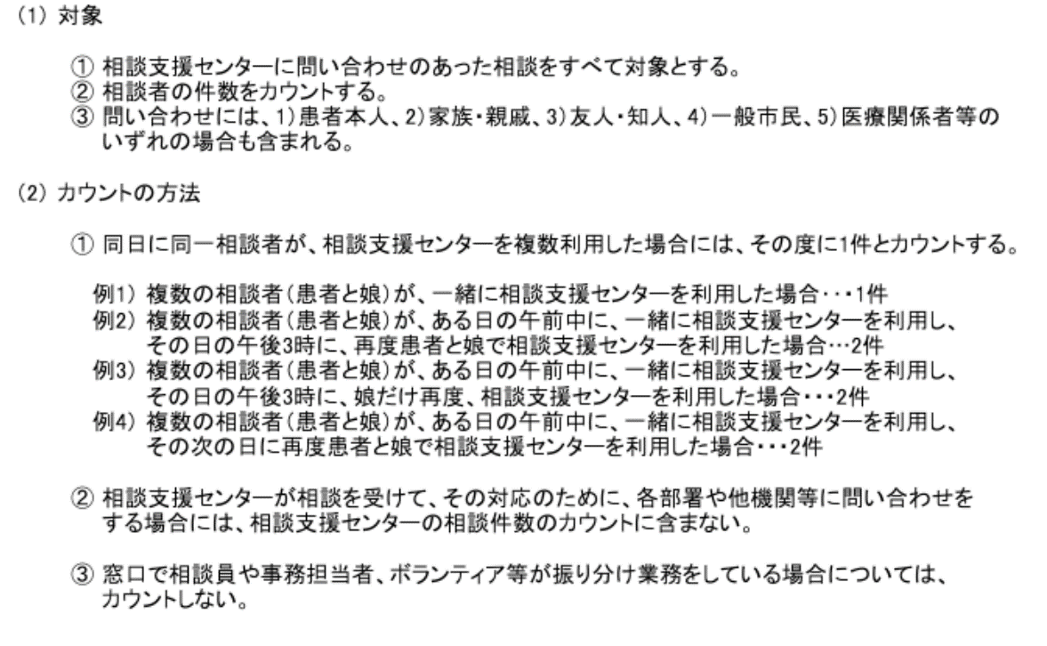
 |  |  |  |  |  |  |  |  |  | （はい／いいえ） | 158 | ✔ | ○
 |  |  |  |  |  |  |  |  |  | 件 | 159 | ✔
 |  |  |  |  |  |  |  |  |  | 件 | 160 | ✔
 |  |  |  |  |  |  |  |  |  | （はい／いいえ） | 161 | ✔ | ○
 |  |  |  |  |  |  |  |  |  | 件 | 162 | ✔
 |  |  |  |  |  |  |  |  |  | 件 | 163 | ✔
 |  |  |  |  |  |  |  |  |  | （はい／いいえ） | 164 | ✔ | ○
 |  |  |  |  |  |  |  |  |  | 件 | 165 | ✔
 |  |  |  |  |  |  |  |  |  | 件 | 166 | ✔
 |  |  |  |  |  |  |  |  |  | （はい／いいえ） | 167 | ✔ | ○
 |  |  |  |  |  |  |  |  |  | 件 | 168 | ✔
 |  |  |  |  |  |  |  |  |  | 件 | 169 | ✔
 |  |  |  |  |  |  |  |  |  | 件 | 170 | ✔
 |  |  |  |  |  |  |  |  |  | 件 | 171 | ✔
 |  |  |  |  |  |  |  |  |  | 件 | 172 | ✔
 |  |  |  |  |  |  |  |  |  | 件 | 173 | ✔
 |  |  |  |  |  |  |  |  |  | 件 | 174 | ✔
 |  |  |  |  |  |  |  |  |  | 件 | 175 | ✔
 |  |  |  |  |  |  |  |  |  | 件 | 176 | ✔
 |  |  |  |  |  |  |  |  |  | 件 | 177 | ✔
 |  |  |  |  |  |  |  |  |  | （はい／いいえ） | 178 | ✔ | ○
 |  |  |  |  |  |  |  |  |  | 件 | 179 | ✔
 |  |  |  |  |  |  |  |  |  | 件 | 180 | ✔
 |  |  |  |  |  |  |  |  |  | （はい／いいえ） | 181 | ✔ | ○
 |  |  |  |  |  |  |  |  |  | 件 | 182 | ✔
 |  |  |  |  |  |  |  |  |  | 件 | 183 | ✔
 |  |  |  |  |  |  |  |  |  | （はい／いいえ） | 184 | ✔ | ○
 |  |  |  |  |  |  |  |  |  | 件 | 185 | ✔
 |  |  |  |  |  |  |  |  |  | 件 | 186 | ✔
 |  |  |  |  |  |  |  |  |  | （はい／いいえ） | 187 | ✔ | ○
...

別紙12（長期滞在施設）
長期滞在施設またはこれに準じる施設
記載の有無：入力済／未入力 |  |  |  |  | 入力済

 |  |  | 病院名： | 大阪母子医療センター |  |  | ※印刷範囲外です。メモ書きとして使えますが、提出前には個人情報などの記載がないことをご確認ください。
 |  |  | 時点： | 令和６年９月１日
病院からの距離、施設内の設備（調理スペース、ランドリー、プレイルーム等）、人の配置等について記載すること。必要に応じて写真を貼付することも可。１枚におさめること。
このシートに貼付することが難しい場合、ファイル名の頭に別紙12を付けた電子ファイル、別添資料を提出すること。
別添資料の提出有無 | なし | （あり／なし）
ファイル形式 |  | （ワード／エクセル／パワーポイント／その他）
その他の場合ファイル形式を記載してください。

名称：ファミリーハウス
1. 施設概要
RC造地上３階建て 平成２６年３月オープン 延床面積：１２５６．０２㎡ 病院敷地内に設置
専用部分 （宿泊室１２室） 洋室ツイン５室、洋室シングル４室、和室３室 ※うち車いす対応部屋１室
共用部分 ダイニングキッチン、パソコンラウンジ、多目的室、絵本コーナー、ランドリー、多目的トイレ、ホワイエ
管理部門 事務室、リネン庫、倉庫等
2. 人員配置
・ファミリーハウス内事務室に専任者１名常駐
3. 施設使用料
１人１泊 １，５００円 （入院患児及び０歳児は無料）
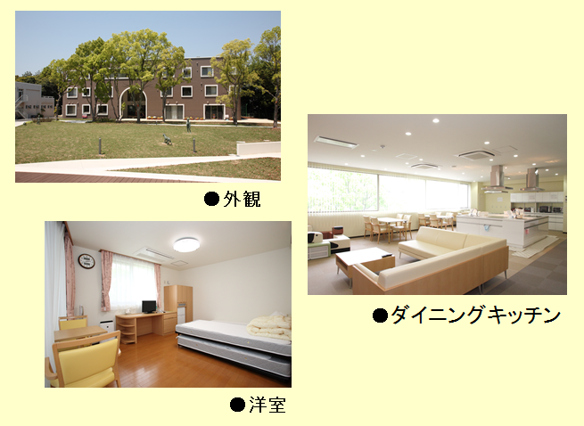

 |  |  |  |  |  | 印刷範囲外

